Sheet1
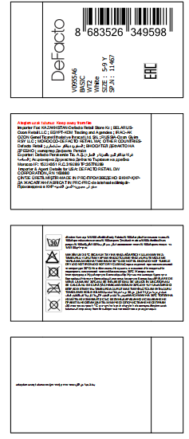
款号 | PO | 产品型号 | 参考图片 | 颜色 | 尺寸 | 订购数量
V0955A6 | 1584864 |  |  | BK27 - BLACK | 5-9 Y | 36
 | 1584864 |  |  | BG47 - BEIGE | 5-9 Y | 36
 | 1584864 |  |  | PN26 - LT.PINK | 5-9 Y | 42
 | 1584864 |  |  | WT2 - WHITE (001) | 5-9 Y | 54
 | 1584865 |  |  | BK27 - BLACK | 5-9 Y | 18
 | 1584865 |  |  | BG47 - BEIGE | 5-9 Y | 18
 | 1584865 |  |  | PN26 - LT.PINK | 5-9 Y | 30
 | 1584865 |  |  | WT2 - WHITE (001) | 5-9 Y | 30
 | 1584866 |  |  | BK27 - BLACK | 5-9 Y | 18
 | 1584866 |  |  | BG47 - BEIGE | 5-9 Y | 18
 | 1584866 |  |  | PN26 - LT.PINK | 5-9 Y | 24
 | 1584866 |  |  | WT2 - WHITE (001) | 5-9 Y | 30
 | 1584867 |  |  | BK27 - BLACK | 5-9 Y | 150
 | 1584867 |  |  | BG47 - BEIGE | 5-9 Y | 150
 | 1584867 |  |  | PN26 - LT.PINK | 5-9 Y | 198
 | 1584867 |  |  | WT2 - WHITE (001) | 5-9 Y | 240

 | 款号 | 颜色 | 尺寸 | 数量
 | V0955A6 | BG47 - BEIGE | 5-9 Y | 222
 |  | BK27 - BLACK | 5-9 Y | 222
 |  | PN26 - LT.PINK | 5-9 Y | 294
 |  | WT2 - WHITE (001) | 5-9 Y | 354
 |  |  |  | 1092

 | 款号 | 颜色 | 尺寸 | 数量 | 补这两个颜色，放点余量
 | V0955A6 | BG374 - SAND | 5-9 Y | 60
 |  | KH254 - Khaki | 5-9 Y | 60
